Sheet1
序号 | 问题描述 | 状态 | 结果
1 | “查询频道基本信息”接口返回的数据与保利威平台上的数据不一致，见右图。 | 已反馈 | 说数据有十分钟延迟，但经多次测试，数据都是有问题。
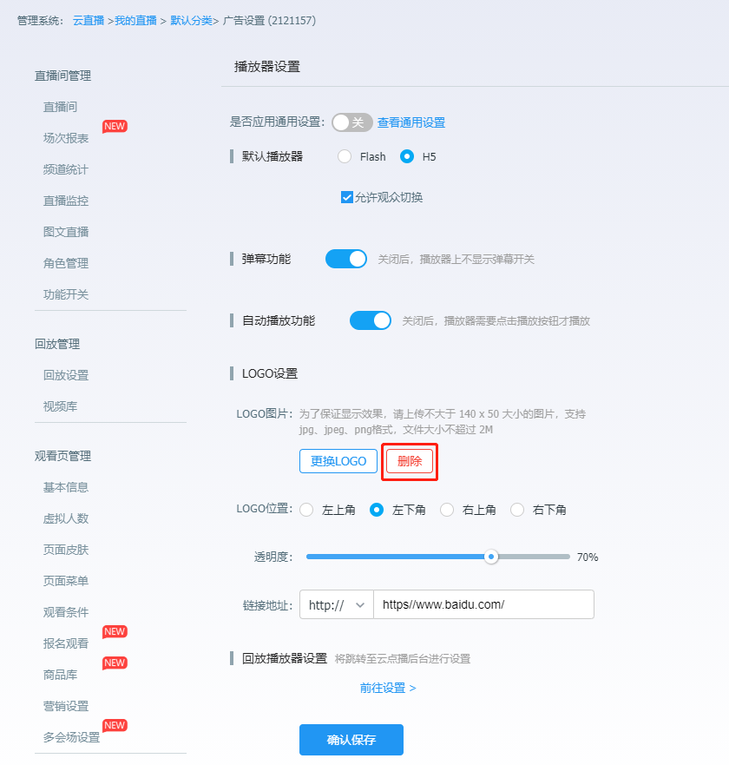
2 | 没有“播放器设置-LOGO设置，删除接口”，见右图。

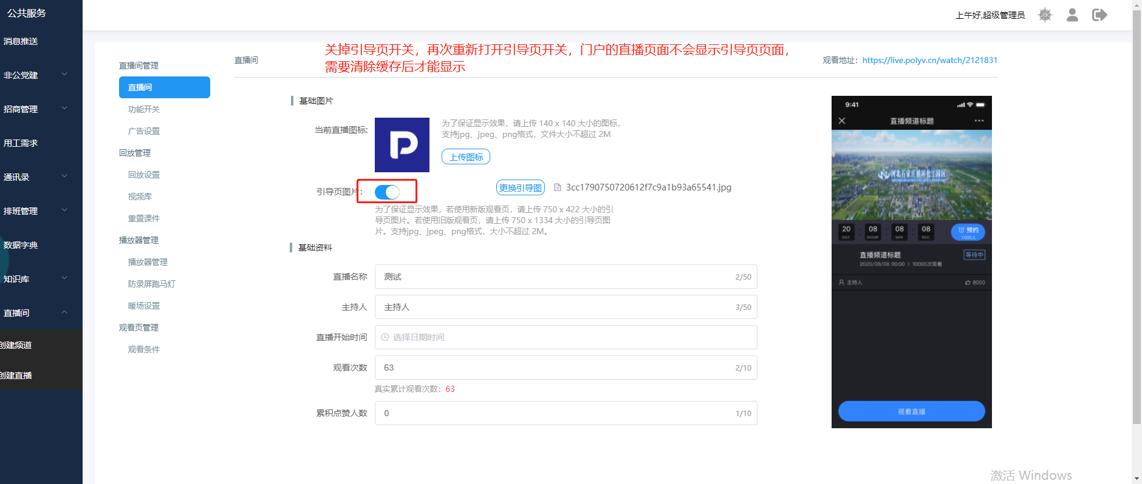
3 | 引导页需要清理缓存才生效，见右图。 |  | 存在缓存

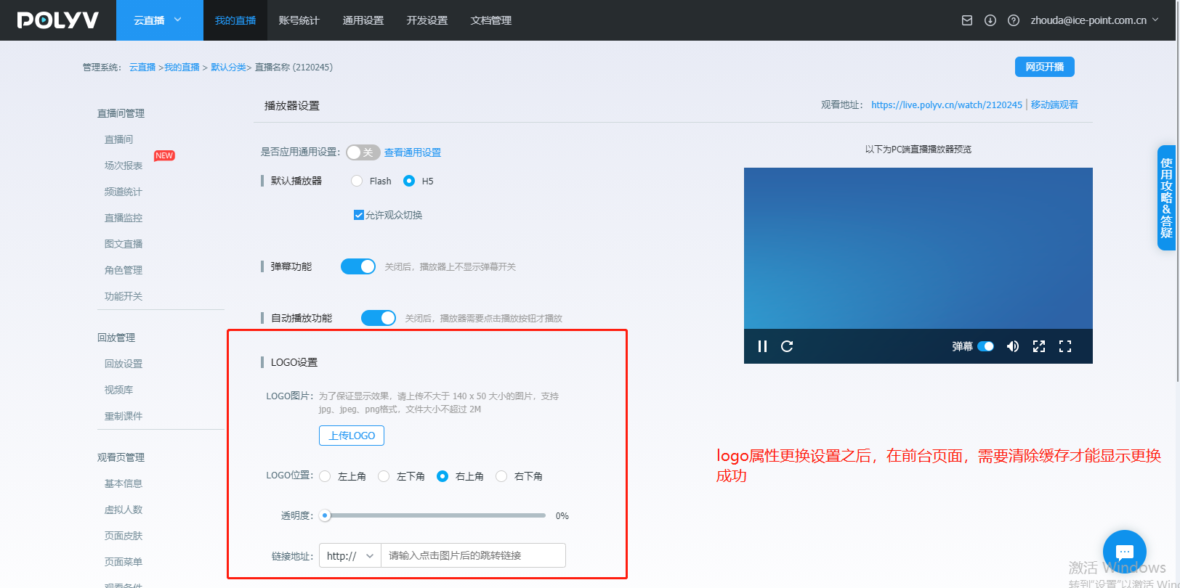
4 | “设置播放器片头广告”和“设置播放器暂停广告”接口 |  | 存在缓存
5 | “设置播放器暖场图片”和“设置播放器暖场视频”接口 |  | 存在缓存
6 | LOGO设置需要清理缓存才生效，见右图。 |  | 存在缓存

7 | “设置观看条件”，添加白名单没有“欢迎标题”和“入口文本”字段 | 已反馈 | 不提供
8 | “设置直播介绍”接口 |  | 存在缓存
9 | 设置跑马灯后播放器报#12错误 | 已反馈 | 已修复
10 | “查询重制课件列表”没有返回总记录数 | 已反馈 | “这边确认了下，目前该参数是没有返回的 ，年后我们会进行优化。优化上线后这边及时同步给您”
11 | “微信分享”功能，只能控制微信间的分享 | 已反馈 | “微信间的分享，不控制其他浏览器的分享行为”
12 | 没有“回放设置”和“播放器设置”的“是否应用通用设置”接口 | 已反馈 | 已提供
13 | 视频裁剪接口，如何两个裁剪区间连接是同一秒的话，报错 | 已反馈

14 | “LOGO设置”设置了“左下角”和“右下角”无法点击 | 已反馈
15 | 白名单和验证码的观看条件与独立授权并行，导致无法使用 | 已反馈
16 | 跑马灯使用测试数据能生成正确的MD5，使用其他数据则不正确 | 已反馈

